Sheet1
【参考サイト】
https://newseaminc.com/

【検証】
index1.htmlにて線を描画する実装を記載しています。
→スクロールしたら線が描画される

【本番用】
以下の画像のようにMonthlyから下の部分で実装をしたい

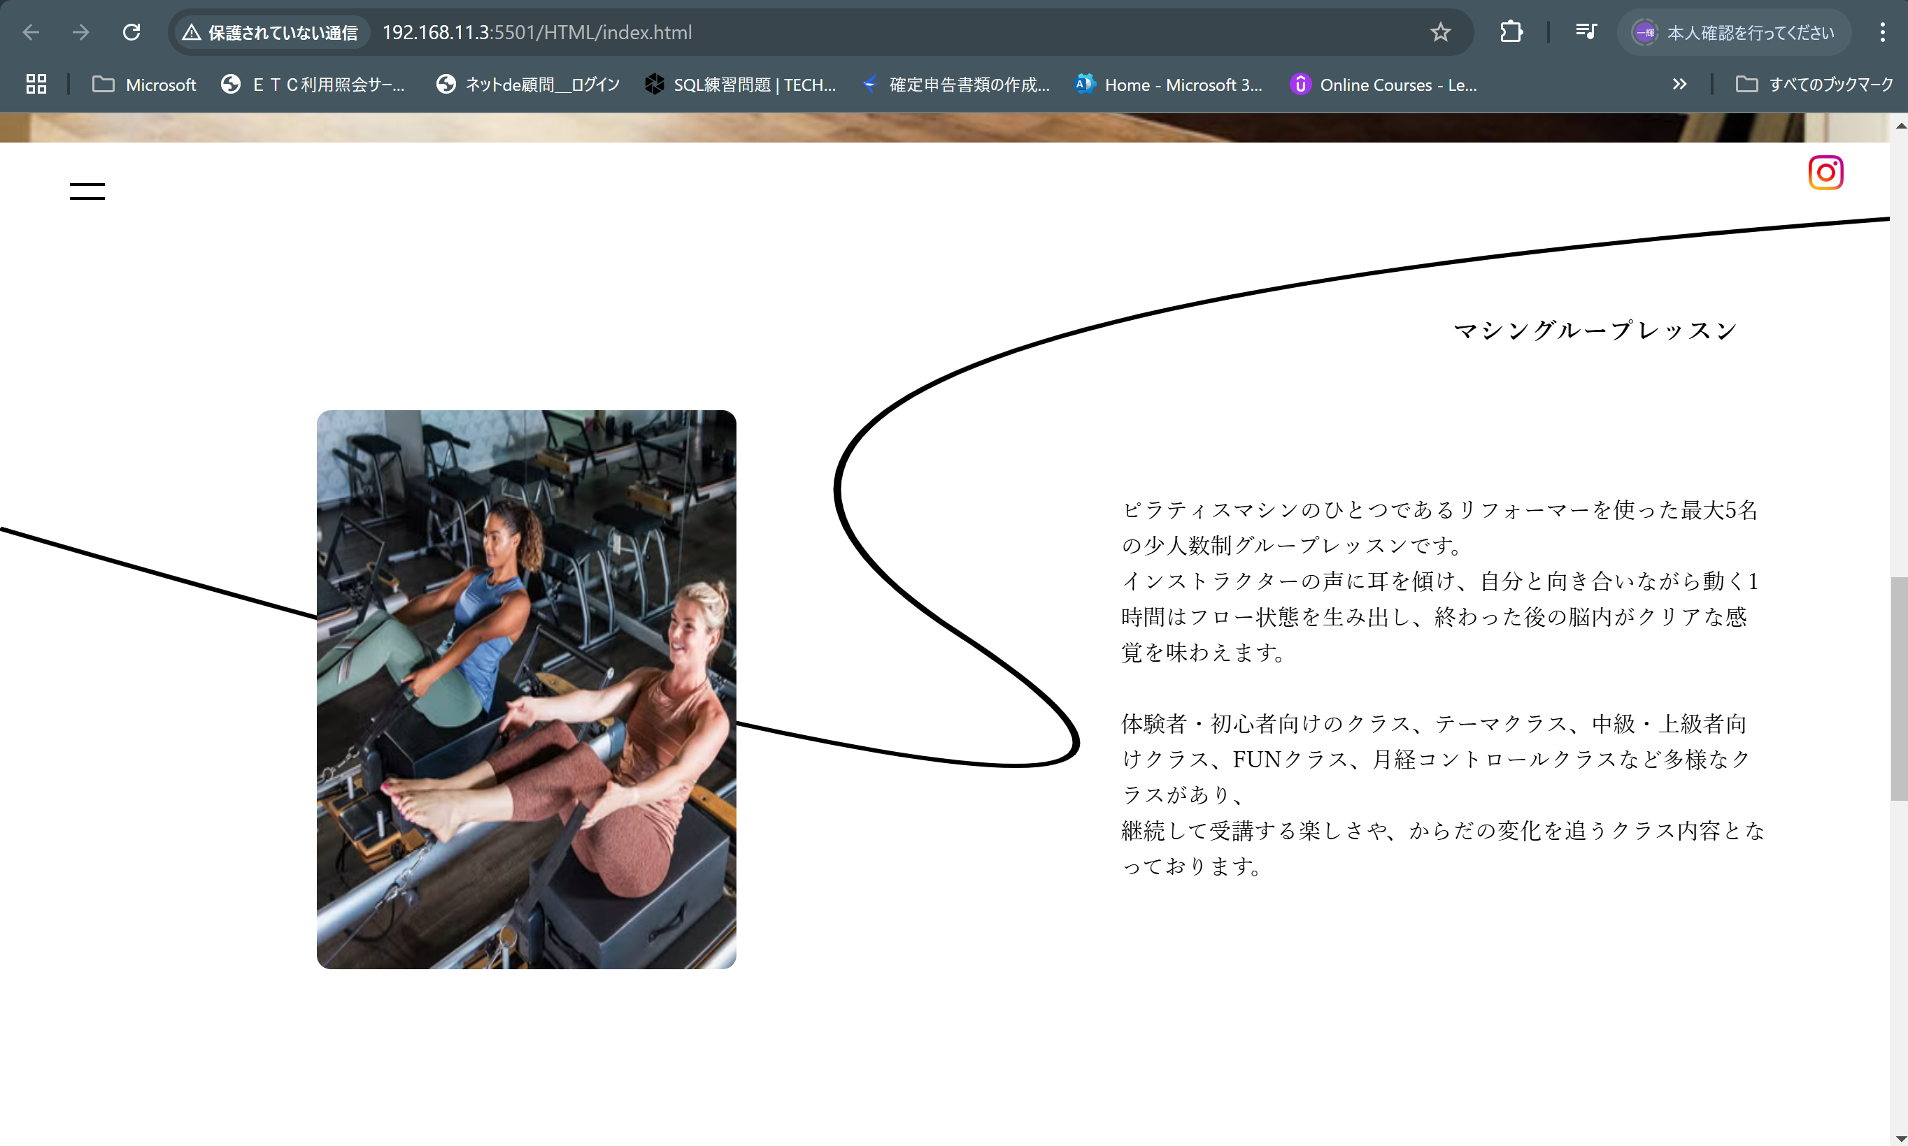

html/css/javascriptそれぞれ記載をしています。
・html
index.htmlの76~78行目
・css
index.cssの109~117行目
・javascript
wave.js
console.logでスクロール等の値を確認しようと思っていたのですが値が取得できない状況です。
前回、教えてもらったbodyで試してもwindowで試しても値を取得できませんでした。

